Feladat
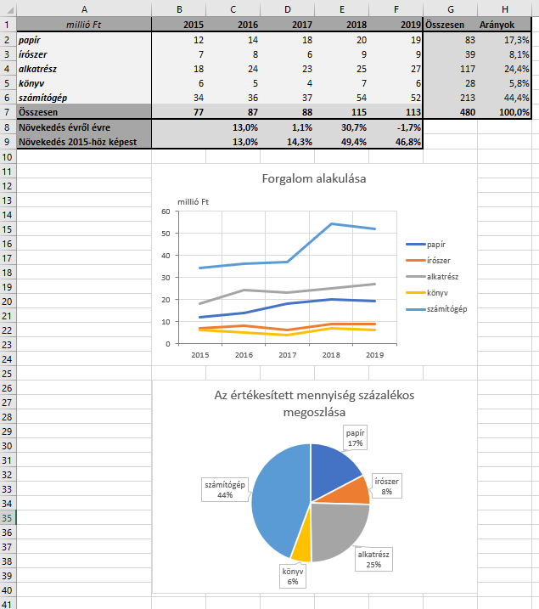
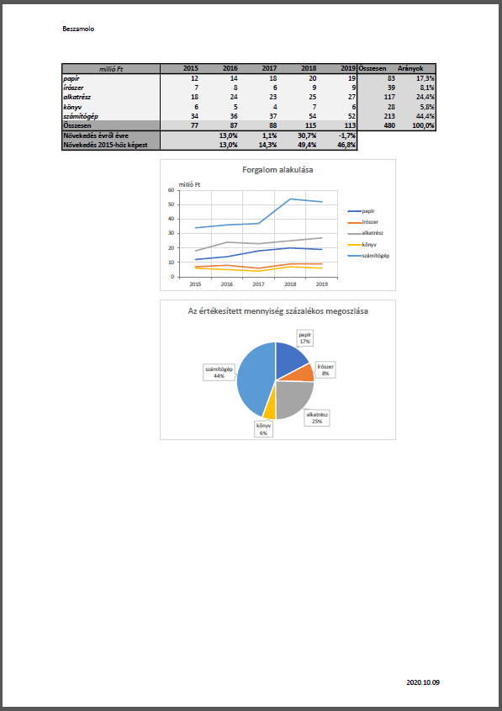
Feladat
 | A Nyers munkalap egy irodaszereket forgalmazó cég különböző ágazatainak értékesítési adatait tartalmazza öt évre.
1. | Összesítsük mind évenként, mind pedig ágazatonként az értékesítési adatokat az AutoSzum eszköz segítségével!
2. | A H oszlopban számítsuk ki, hány százalékban részesedtek a különböző ágazatok az öt év alapján számított összesített értékesítésből!
3. | A 8. sorban számítsuk ki az értékesítések növekedését évről évre!
4. | A 9. sorban számítsuk ki az értékesítések változását évről évre az 2015-ös évhez képest!
5. | Formázzuk meg a táblázatot a minta alapján!
6. | Készítsünk egy vonaldiagramot a forgalom alakulásáról!
7. | Készítsünk egy kördiagramot az értékesített mennyiségek százalékos megoszlásáról!
8. | Mentsük el a munkánkat PDF-formátumban úgy, hogy elférjen egy A4-es, 2,5 cm-es margókkal rendelkező, álló tájolású oldalon, és a fejléc bal szélén a fájl neve szerepeljen, a lábléc jobb szélén pedig az aktuális dátum!

Példa

Kész
millió Ft | 2015 | 2016 | 2017 | 2018 | 2019 | Összesen | Arányok
papír | 12 | 14 | 18 | 20 | 19 | 83 | 17.3%
írószer | 7 | 8 | 6 | 9 | 9 | 39 | 8.1%
alkatrész | 18 | 24 | 23 | 25 | 27 | 117 | 24.4%
könyv | 6 | 5 | 4 | 7 | 6 | 28 | 5.8%
számítógép | 34 | 36 | 37 | 54 | 52 | 213 | 44.4%
Összesen | 77 | 87 | 88 | 115 | 113 | 480 | 100.0%
Növekedés évről évre |  | 13.0% | 1.1% | 30.7% | -1.7%
Növekedés 2015-höz képest |  | 13.0% | 14.3% | 49.4% | 46.8%

Forgalom alakulása

Az értékesített mennyiség százalékos megoszlása

